Sheet1
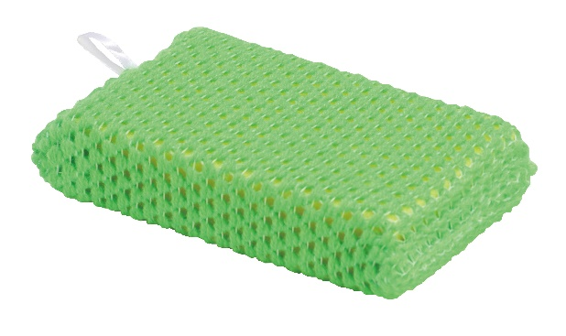
提 案 書

アクリル毛糸のキッチンスポンジ |  | 参考上代 | ¥120 | 販売価格
 |  | （税別） |  | （税別）
【JAN】 | 4562121884809
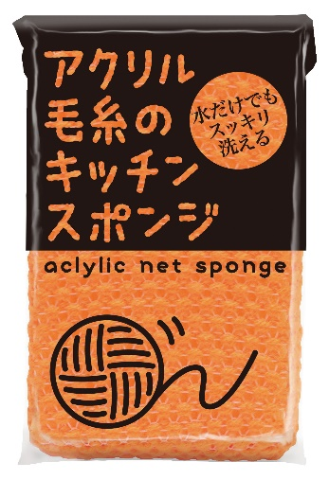 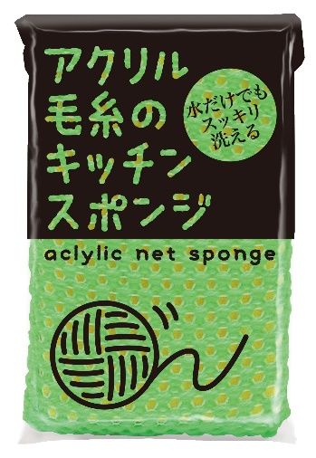 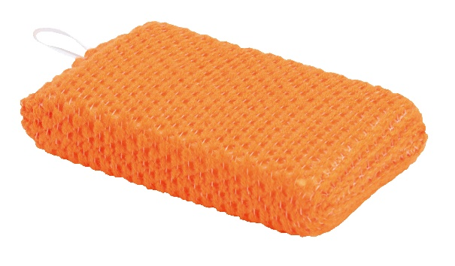 |  |  | 【商品番号】 6630 【本体サイズ】 75×130×25mm・13g 【パッケージサイズ】 100×140×28mm・15g 【個装形態】 ポリ袋入 【色・柄】 オレンジ・グリーン（色指定不可） 【材質】 ポリウレタン・アクリル 【入数】 400 【商品説明】 普通の油汚れや茶しぶ汚れを洗剤を使わず水やお湯で落とし、頑固な汚れには少量の洗剤で使用量を抑え手にも地球にも優しいスポンジ 【備考】 SDGsNO.14.15 【生産国】 中国

